CP05
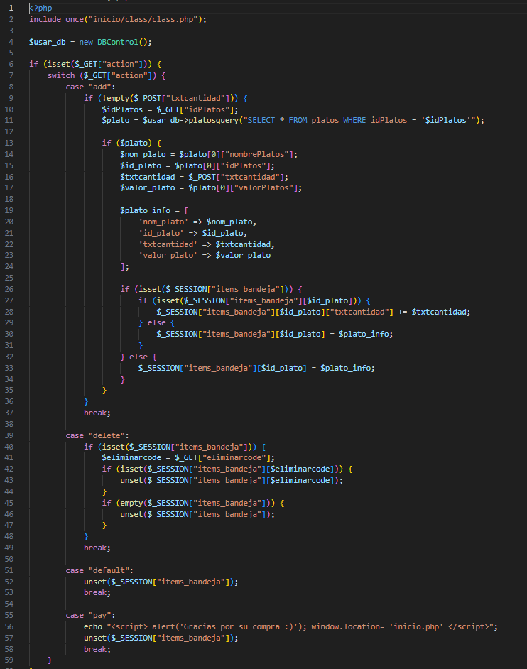
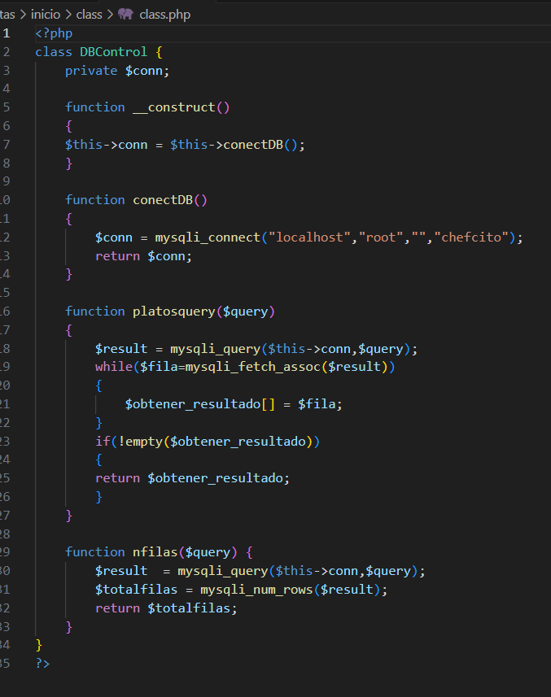
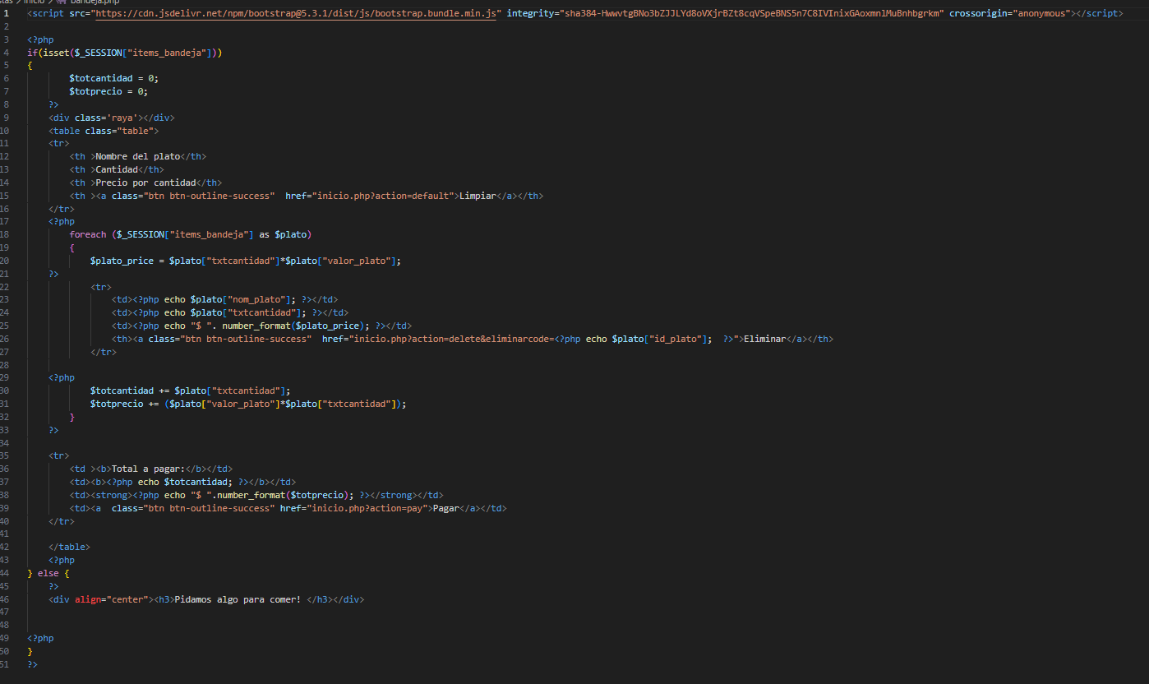
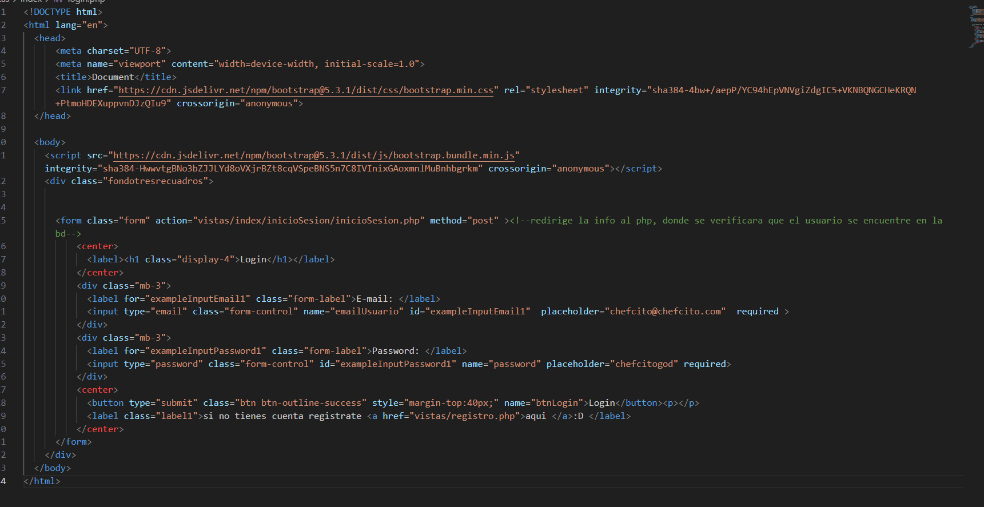
Prueba de Caja Blanca

INFORMACION GENERAL | Busca asegurar que el código funciona de acuerdo con las especificaciones y que el módulo lógico es válido. Los aspectos a considerar son los siguientes: Rutinas de excepción, Rutinas de error, Manejo de parámetros, Validaciones, Valores válidos, Valores límites, Rangos, Mensajes posibles

Identificador Prueba | Nombre Prueba |  | Responsable
CP05 | bandeja |  | chefcito
Descripción | Revision de sentencias, objetos y funciones

Servicio / Componente Probado
Listar documentos-Prueba de Código

Perrequisitos
Para la revision del modulo debe existir los formulario con su respectiva Crud

Método Utilizado | Instrucciones de la Prueba
Prueba de la caja blanca | revision de codigo del primer crud registrado--login

Datos Entrada |  | Salida Esperada
Código de Documento y nombre del Documento |  | Listar los documentos que se encuentran en la base de datos

CP04
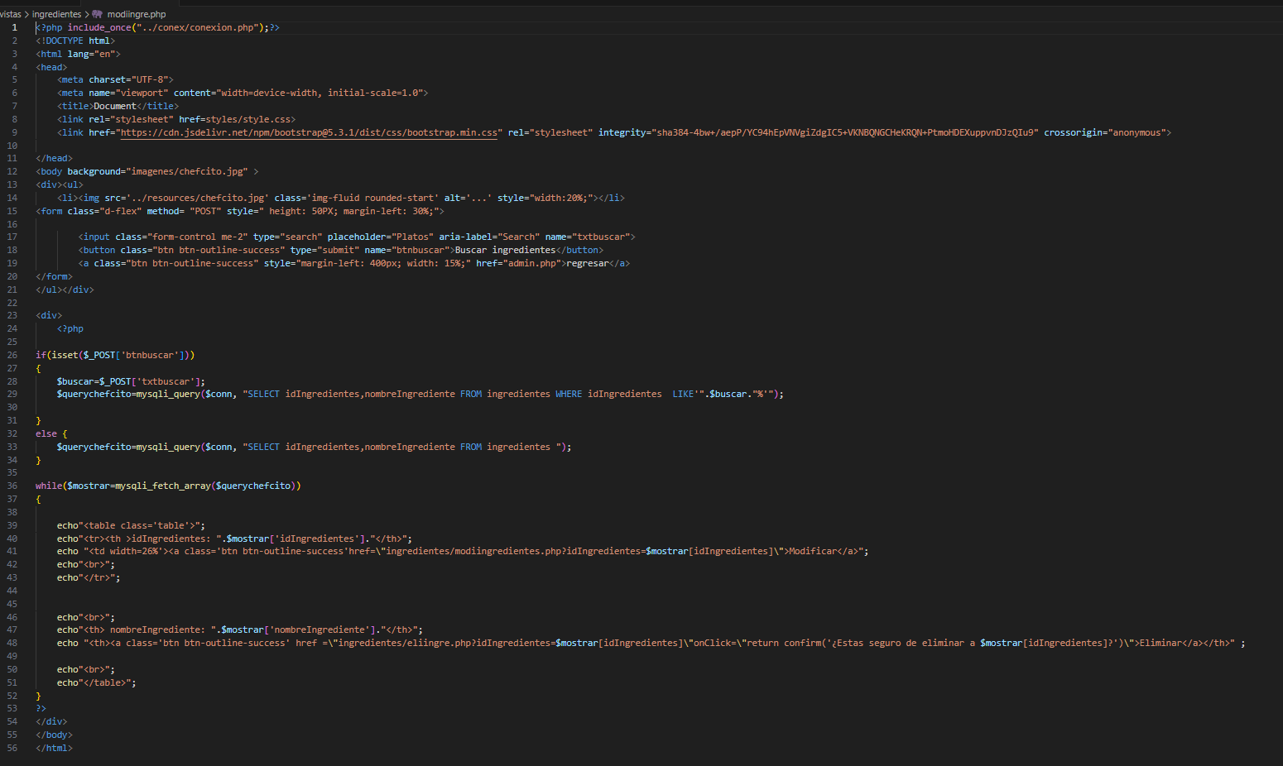
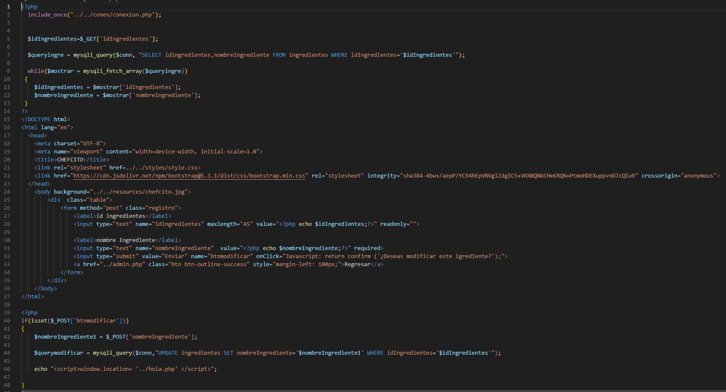
Prueba de Caja Blanca

INFORMACION GENERAL | Busca asegurar que el código funciona de acuerdo con las especificaciones y que el módulo lógico es válido. Los aspectos a considerar son los siguientes: Rutinas de excepción, Rutinas de error, Manejo de parámetros, Validaciones, Valores válidos, Valores límites, Rangos, Mensajes posibles

Identificador Prueba | Nombre Prueba |  | Responsable
CP04 | lngredientes |  | chefcito
Descripción | Revision de sentencias, objetos y funciones

Servicio / Componente Probado
Listar documentos-Prueba de Código

Perrequisitos
Para la revision del modulo debe existir los formulario con su respectiva Crud

Método Utilizado | Instrucciones de la Prueba
Prueba de la caja blanca | revision de codigo del primer crud registrado--login

Datos Entrada |  | Salida Esperada
Código de Documento y nombre del Documento |  | Listar los documentos que se encuentran en la base de datos

CP01
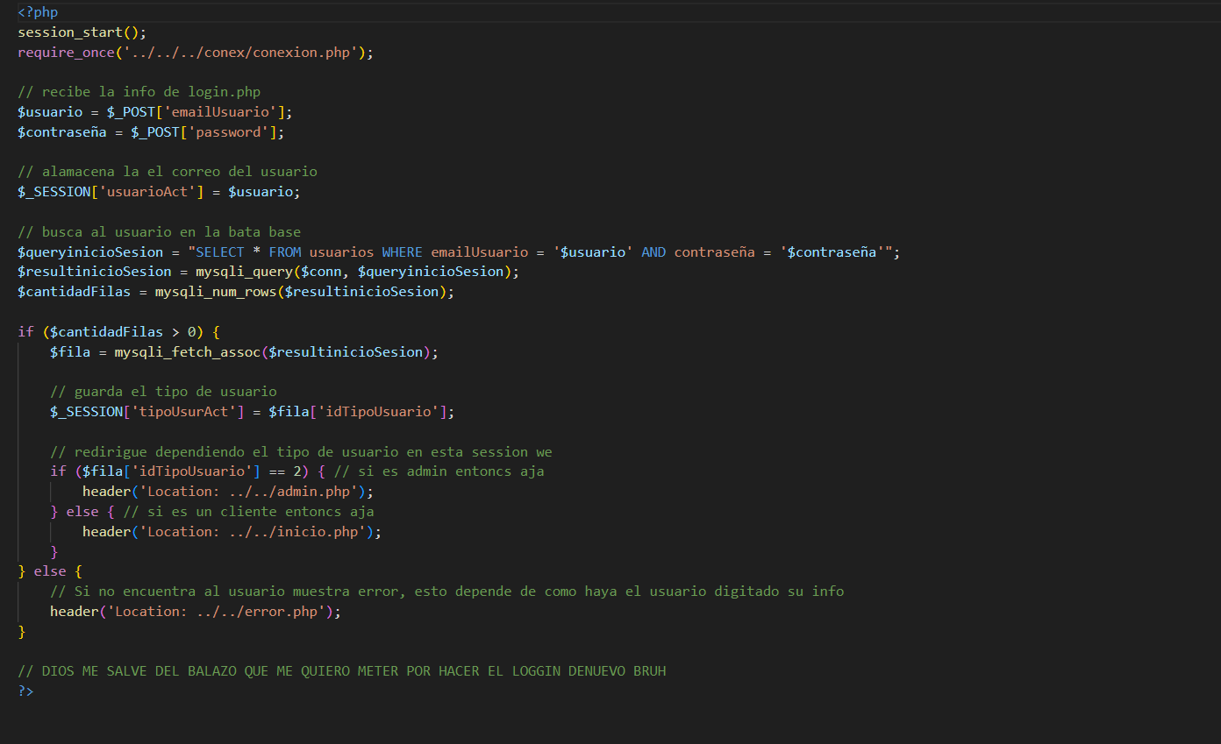
Prueba de Caja Blanca

INFORMACION GENERAL | Busca asegurar que el código funciona de acuerdo con las especificaciones y que el módulo lógico es válido. Los aspectos a considerar son los siguientes: Rutinas de excepción, Rutinas de error, Manejo de parámetros, Validaciones, Valores válidos, Valores límites, Rangos, Mensajes posibles

Identificador Prueba | Nombre Prueba |  | Responsable
CP01 | login |  | chefcito
Descripción | Revision de sentencias, objetos y funciones

Servicio / Componente Probado
Listar documentos-Prueba de Código

Perrequisitos
Para la revision del modulo debe existir los formulario con su respectiva Crud

Método Utilizado | Instrucciones de la Prueba
Prueba de la caja blanca | revision de codigo del primer crud registrado--login

Datos Entrada |  | Salida Esperada
Código de Documento y nombre del Documento |  | Listar los documentos que se encuentran en la base de datos

CP02
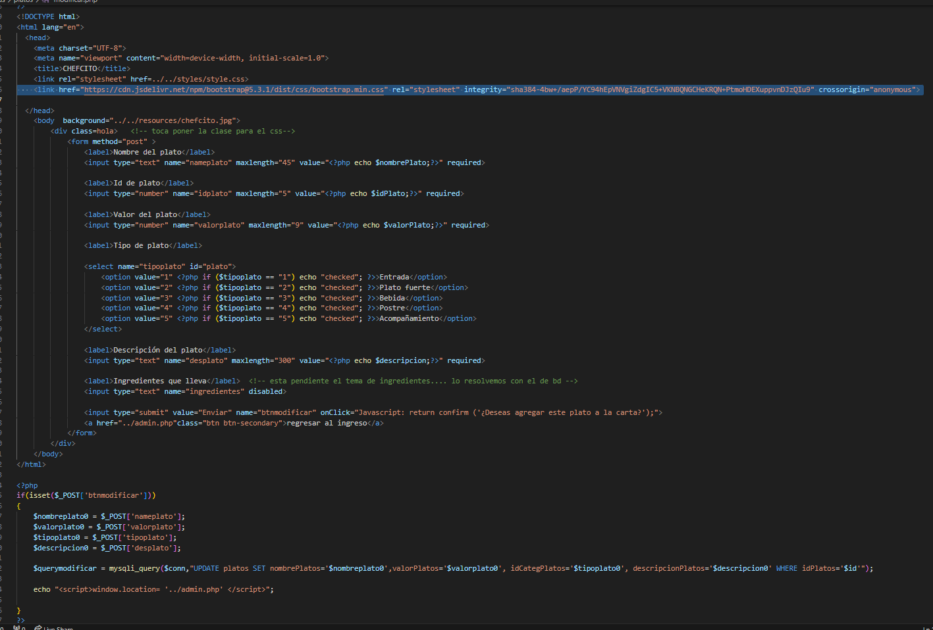
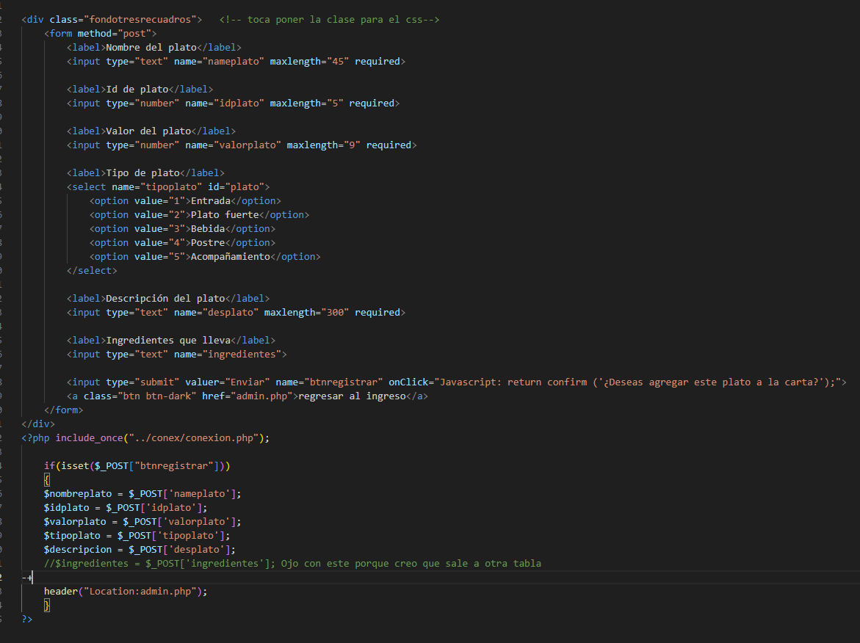
Prueba de Caja Blanca

INFORMACION GENERAL | Busca asegurar que el código funciona de acuerdo con las especificaciones y que el módulo lógico es válido. Los aspectos a considerar son los siguientes: Rutinas de excepción, Rutinas de error, Manejo de parámetros, Validaciones, Valores válidos, Valores límites, Rangos, Mensajes posibles

Identificador Prueba | Nombre Prueba |  | Responsable
CP02 | platos |  | chefcito
Descripción | Revision de sentencias, objetos y funciones

Servicio / Componente Probado
Listar documentos-Prueba de Código

Perrequisitos
Para la revision del modulo debe existir los formulario con su respectiva Crud

Método Utilizado | Instrucciones de la Prueba
Prueba de la caja blanca | revision de codigo del primer crud registrado--login

Datos Entrada |  | Salida Esperada
Código de Documento y nombre del Documento |  | Listar los documentos que se encuentran en la base de datos

CP03
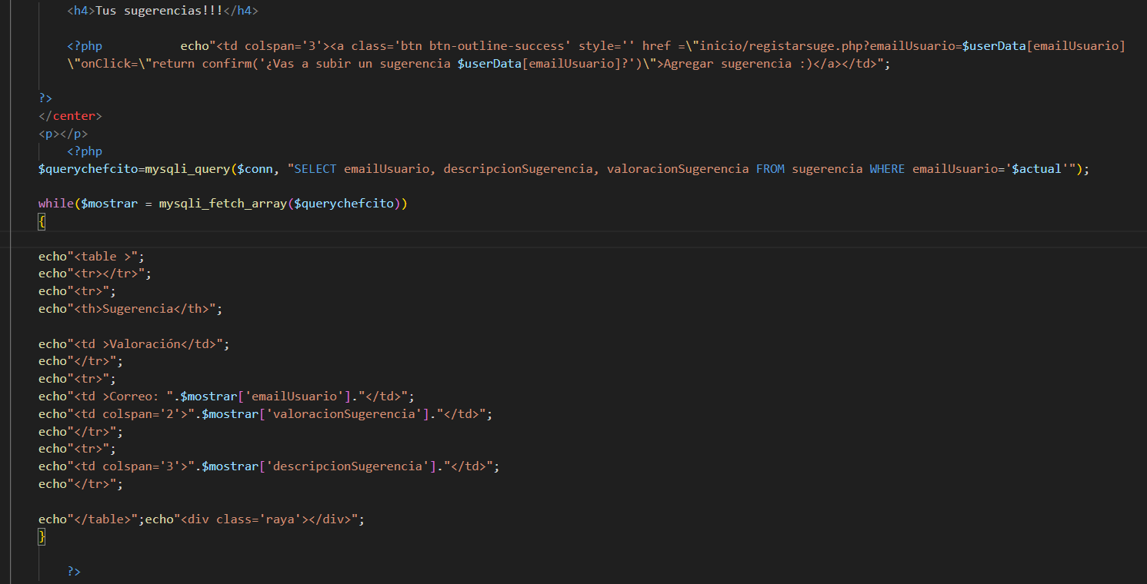
Prueba de Caja Blanca

INFORMACION GENERAL | Busca asegurar que el código funciona de acuerdo con las especificaciones y que el módulo lógico es válido. Los aspectos a considerar son los siguientes: Rutinas de excepción, Rutinas de error, Manejo de parámetros, Validaciones, Valores válidos, Valores límites, Rangos, Mensajes posibles

Identificador Prueba | Nombre Prueba |  | Responsable
CP03 | sugerencias |  | chefcito
Descripción | Revision de sentencias, objetos y funciones

Servicio / Componente Probado
Listar documentos-Prueba de Código

Perrequisitos
Para la revision del modulo debe existir los formulario con su respectiva Crud

Método Utilizado | Instrucciones de la Prueba
Prueba de la caja blanca | revision de codigo del primer crud registrado--sugerencias

Datos Entrada |  | Salida Esperada
Código de Documento y nombre del Documento |  | Listar los documentos que se encuentran en la base de datos

